상품제안서
실버라이프 조이풀 공 던지기 놀이 노인 치매예방 운동 기구(기본) | 상품코드: F28567

 |  |  |  |  |  |  | 02-412-0044 | www.easy1.co.kr
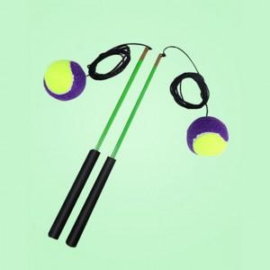

【상세/제작정보】 | 스티커 제작및 부착 비용 별도 문의.

【인쇄/포장옵션】 | / 포장불가능

【공급단가】 | 수량 | 30~ | 90~ | 300~ | 500~ | 1,000~
*VAT별도 | 단가 | 22,080원 | 21,710원 | 21,160원 | 20,790원 | 20,240원

【상품 URL】 | https://dev.easy1.co.kr:443/src/goods_detail.php?gdno=28567

